상품제안서
송월 스누피 카툰 2매 선물세트 | 상품코드: F19436

 |  |  |  |  |  |  | 02-412-0044 | www.easy1.co.kr
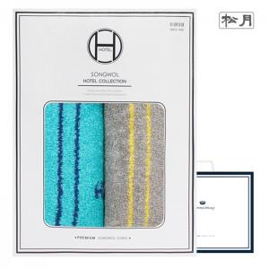

【상세/제작정보】 | ★ 자수인쇄는 주문전 꼭 문의주세요!!

【인쇄/포장옵션】 | 실크, 자수 / 포장지포장

【공급단가】 | 수량 | 50~ | 100~ | 500~ | 1,000~ | 2,000~
*VAT별도 | 단가 | 14,980원 | 14,430원 | 13,870원 | 13,320원 | 12,980원

【상품 URL】 | https://easy1.co.kr:443/src/goods_detail.php?gdno=19436

